FOV
 |  |  | 各ズームレベルでパンとチルトのリミットを設定

 | 概要と基本的な理解
最初に、水平視野（HFOV）と垂直視野（VFOV）を理解する必要があります。
 | 1. 水平視野（HFOV）： カメラで撮影されるシーンの幅。
 | 2.垂直視野（VFOV）： カメラで撮影されたシーンの高さ。
 |  | ズームレベルが上がると、FOV(Field Of View)は下がります。

1x

2x

3x

max
c
min
Horizontal Field Of View for 3x

Horizontal View of View for 2x
b

Horizontal Field Of View for 1x
a

max

Vertical Field Of View for 3x
Vertical Field Of View for 1x
Vertical View of View for 2x

1x
2x
3x

min

Demo Camera
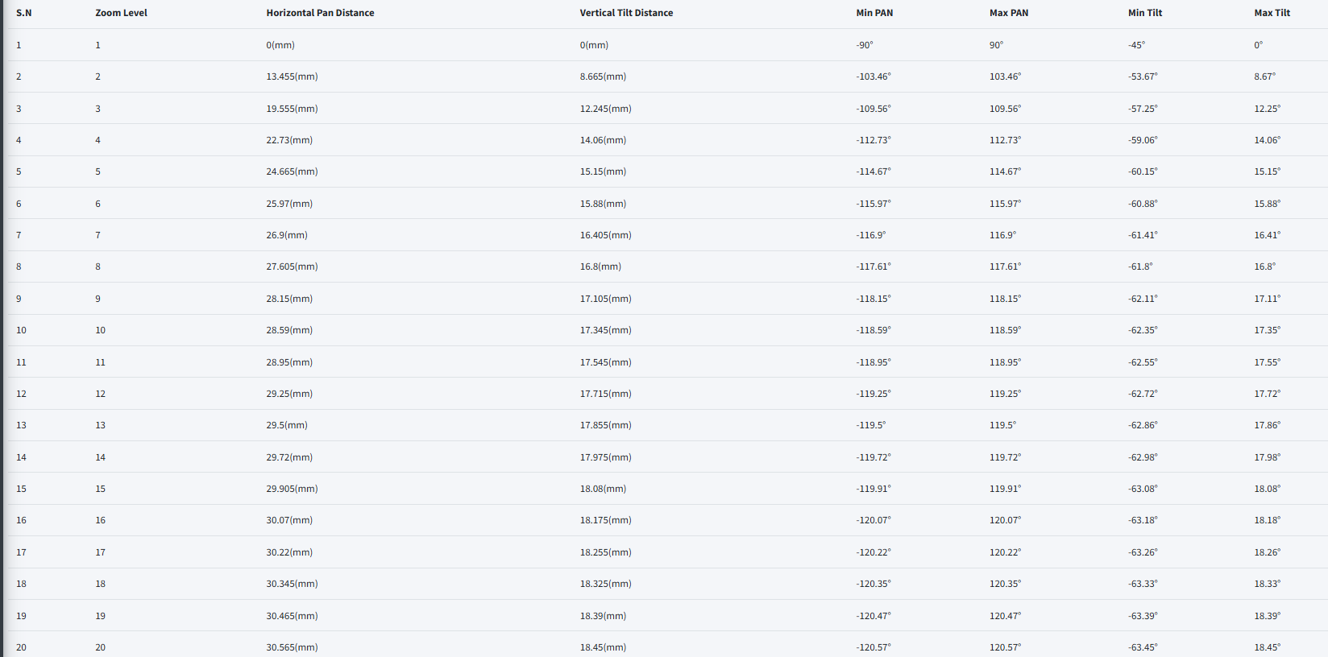
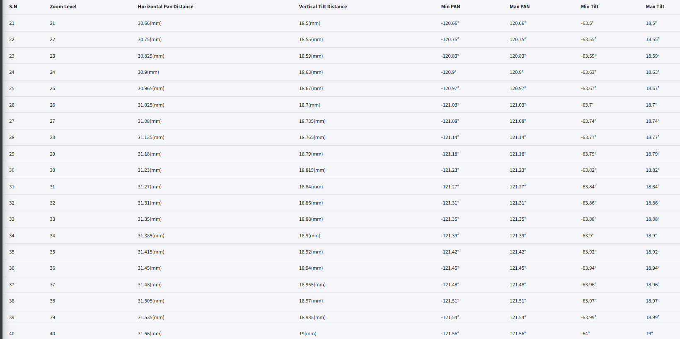
 |  |  |  |  | AXIS Q6075-E PTZ Network Camera

HFOVとVFOを計算するためには、
カメラのセンサー幅(W)、センサー高さ(H)、焦点距離(f)

AXIS Q6075-E PTZ ネットワークカメラでは、イメージセンサーサイズを考慮すると、1/2.8" となります。
それを手に入れた、
 | センサー幅(W) = 5.4
 | センサーの高さ(H) = 3.0

さて、焦点距離(f)については

つまり、1倍ズーム時の焦点距離は4.25mm、40倍ズーム時の焦点距離は170mmである。

各ズームレベルにおける焦点距離は次のように計算できる、
$$f\left(z\right)=fₘᵢₙ ∗\text{ズームレベル}$$

例えば
2倍ズーム時、
2倍時の焦点距離 = fₘᵢₙ * 2 = 4.25*2 = 8.5

min. Focal length | Zoom Level |  | Focal Length(f)mm
4.25 | 1 |  | 4.25
4.25 | 2 |  | 8.5
4.25 | 3 |  | 12.75
4.25 | 4 |  | 17
4.25 | 5 |  | 21.25
4.25 | 6 |  | 25.5
4.25 | 7 |  | 29.75
4.25 | 40 |  | 170

さて、1枚目の計算式を使って、HFOVとVFOVを計算します。

各ズームレベルで計算されたHFOVとVFOVは、1倍ズームのHFOVとVFOVから差し引かれます。

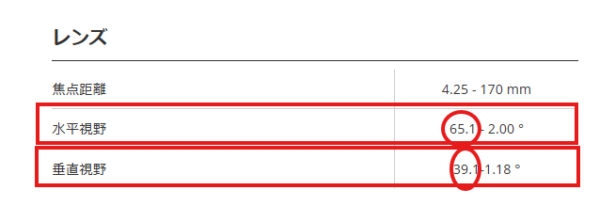

For example,
Zoom level | HFOV1x | VFOV1x | HFOV | VFOV | HFOV Difference from 1x | VFOV Difference from 1x
1 | 65.1 | 39.1 | 65.1 | 39.1 | 0 | 0
2 | 65.1 | 39.1 | 38.19 | 21.77 | 26.91 | 17.33
3 | 65.1 | 39.1 | 25.99 | 14.61 | 39.11 | 24.49
4 | 65.1 | 39.1 | 19.64 | 10.98 | 45.46 | 28.12
5 | 65.1 | 39.1 | 15.77 | 8.8 | 49.33 | 30.3
10 | 65.1 | 39.1 | 7.92 | 4.41 | 57.18 | 34.69
20 | 65.1 | 39.1 | 3.97 | 2.2 | 61.13 | 36.9
30 | 65.1 | 39.1 | 2.64 | 1.47 | 62.46 | 37.63
40 | 65.1 | 39.1 | 1.98 | 1.1 | 63.12 | 38

左右HFOVと上下VFOVは以下のように計算される。

Zoom Level | HFOV (left and right) | VFOV(top and down)
1 | 0 | 0
2 | 13.455 | 8.665
3 | 19.555 | 12.245
4 | 22.73 | 14.06
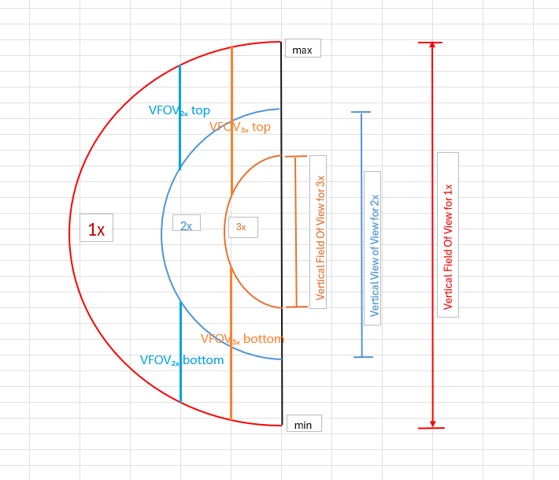
5 | 24.665 | 15.15
10 | 28.59 | 17.345
20 | 30.565 | 18.45
30 | 31.23 | 18.815
40 | 31.56 | 19
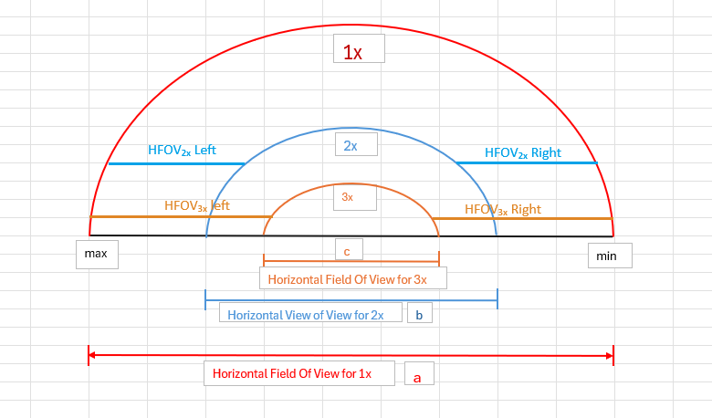

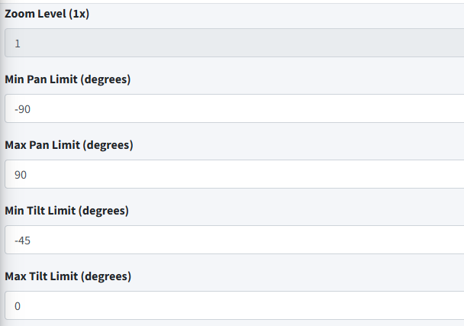
ここで、1倍ズームの限界の距離を加算して最大限界とし、各ズームで減算して最小限界とすると、パンとチルトの限界が生成される。
以下のデータは、ユーザーが設定できるPAN-TILTリミットを1倍として計算したものです。
Zoom Level | Min PAN | Max PAN | Min Tilt | Max Tilt
1 | -90 | 90 | -45 | 0
2 | -103.455 | 103.455 | -53.665 | 8.665
3 | -109.555 | 109.555 | -57.245 | 12.245
4 | -112.73 | 112.73 | -59.06 | 14.06
5 | -114.665 | 114.665 | -60.15 | 15.15
10 | -118.59 | 118.59 | -62.345 | 17.345
20 | -120.565 | 120.565 | -63.45 | 18.45
30 | -121.23 | 121.23 | -63.815 | 37.265
40 | -121.56 | 121.56 | -64 | 19

Osaka University Camera
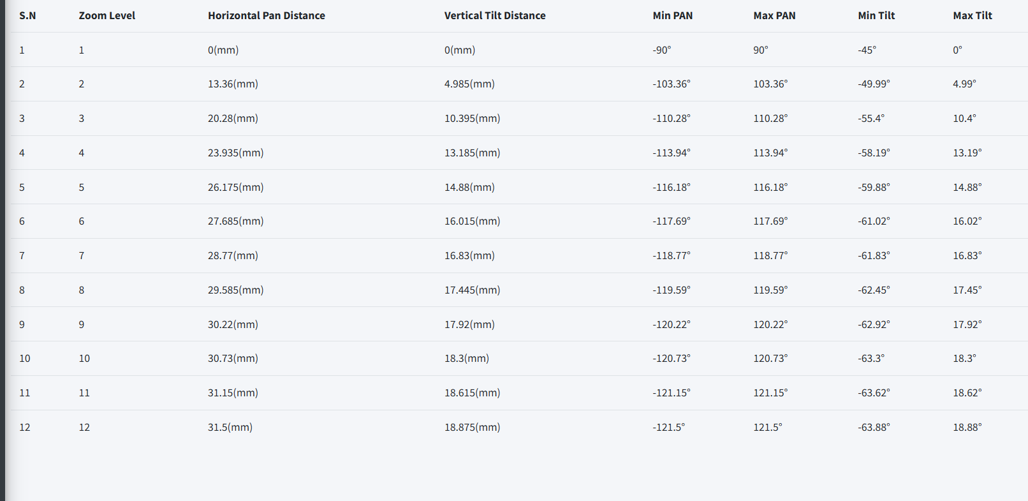
 |  |  |  |  |  | AXIS Q6128-E PTZ Network Camera

AXIS Q6128-E PTZネットワークカメラは、イメージセンササイズを考慮し、ドキュメントによると1/2.3インチです。

 | センサー幅(W) = 6.3
 | センサーの高さ(H) = 4.7

さて、焦点距離(f)については

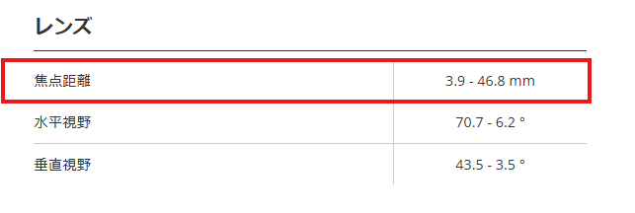

つまり、1倍ズーム時の焦点距離は3.9mm、12倍ズーム時の焦点距離は46.8mmとなる。
各ズームレベルにおける焦点距離は次のように計算できる：
$$f\left(z\right)=fₘᵢₙ ∗\text{ズームレベル}$$

例えば

2倍ズーム時、2倍時の焦点距離 = fₘᵢₙ * 2 = 3.9*2 = 7.8

min. Focal length | Zoom Level |  | Focal Length(f)mm
3.9 | 1 |  | 3.9
3.9 | 2 |  | 7.8
3.9 | 3 |  | 11.7
3.9 | 4 |  | 15.6
3.9 | 5 |  | 19.5
3.9 | 6 |  | 23.4
3.9 | 7 |  | 27.3
3.9 | 12 |  | 46.8

HFOVとVFOVを計算することができる。

各ズームレベルで計算されたHFOVとVFOVは、1倍ズームのHFOVとVFOVから差し引かれます。

例えば
Zoom level | HFOV1x | VFOV1x | HFOV | VFOV | HFOV Difference from 1x | VFOV Difference from 1x
1 | 70.7 | 43.5 | 70.7 | 43.5 | 0 | 0
2 | 70.7 | 43.5 | 43.98 | 33.53 | 26.72 | 9.97
3 | 70.7 | 43.5 | 30.14 | 22.71 | 40.56 | 20.79
4 | 70.7 | 43.5 | 22.83 | 17.13 | 47.87 | 26.37
5 | 70.7 | 43.5 | 18.35 | 13.74 | 52.35 | 29.76
6 | 70.7 | 43.5 | 15.33 | 11.47 | 55.37 | 32.03
7 | 70.7 | 43.5 | 13.16 | 9.84 | 57.54 | 33.66
10 | 70.7 | 43.5 | 9.24 | 6.9 | 61.46 | 36.6
12 | 70.7 | 43.5 | 7.7 | 5.75 | 63 | 37.75

左右HFOVと上下VFOVは以下のように計算される。

Zoom Level | HFOV (left and right) | VFOV(top and down)
1 | 0 | 0
2 | 13.36 | 4.985
3 | 20.28 | 10.395
4 | 23.935 | 13.185
5 | 26.175 | 14.88
6 | 27.685 | 16.015
7 | 28.77 | 16.83
10 | 30.73 | 18.3
12 | 31.5 | 18.875

ここで、1倍ズームの限界の距離を加算して最大限界とし、各ズームで減算して最小限界とすると、パンとチルトの限界が生成される。
以下のデータは、ユーザーが設定できるPAN-TILTリミットを1倍として計算したものです。
Zoom Level | Min PAN | Max PAN | Min Tilt | Max Tilt
1 | -90 | 90 | -45 | 0
2 | -103.36 | 103.36 | -49.985 | 4.985
3 | -110.28 | 110.28 | -55.395 | 10.395
4 | -113.935 | 113.935 | -58.185 | 13.185
5 | -116.175 | 116.175 | -59.88 | 14.88
6 | -117.685 | 117.685 | -61.015 | 16.015
7 | -118.77 | 118.77 | -61.83 | 16.83
10 | -120.73 | 120.73 | -63.3 | 18.3
12 | -121.5 | 121.5 | -63.875 | 18.875

